Tema 3.1
Volver

 | El item en la Base Imponible 14 D
 | "Reajuste de PPM"
 | que en estos momentos es de
 | Ingreso Manual

 | Tendra un "Asistente Reajuste PPM" |  | Asistente Reajuste de PPM Obligatorios y Voluntarios
 |  |  | PPM Obligatorio |  |  |  | PPM Voluntario
 | Eso significa que al entrar
 | al item se debera desplegar |  | Fecha Pago | Monto | Monto Actualizado |  | Fecha Pago | Monto | Monto Actualizado
 | la siguiente pantalla

 | De ingreso manual se volvera
 | a cálculo automatico
 | (permitiendo agregar y modificar) |  | Totales | $- | $- |  | Totales | $- | $-

 |  |  | Reajuste |  | $- |  | Reajuste |  | $-

 |  |  | Total a Traspasar |  | $-

 | Para la pantalla anterior se deberán efectuar los siguientes temas en el sistema

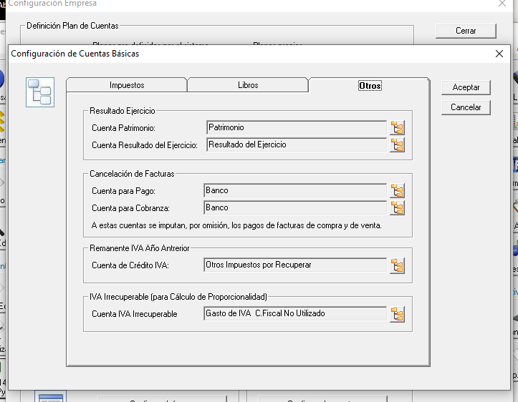
 | Paso 1 | Dentro de la "Configuración Cuentas Básicas" se debera crear

 |  | PPM Obligatorio
 |  | PPM Voluntario

 |  | Temas
 |  | 1° Se deben seleccionar en forma opcional
 |  | 2° Se deben traspasar de un año para otro
 |  | 3° son cuentas distintas para cada items

 | Paso 2
 |  | La información que se debe traspasar
 |  | a la pantalla creada son

 |  | 1° De la cuenta configurada ya sea
 |  | para el PPM Obligatorio o Voluntario
 |  | 2° de Comprobantes Egresos - Aprobado
 |  | 3° La columna actualizado es por la fecha
 |  | por el Factor de Actualizacion a fin de año

 |  |  | PPM Obligatorio |  |  |  | PPM Voluntario

 |  |  | Fecha Pago | Monto | Monto Actualizado |  | Fecha Pago | Monto | Monto Actualizado
 |  |  |  |  | Monto por Factor |  |  |  | Monto por Factor

 |  |  | Totales | $- | $- |  | Totales | $- | $-

 |  |  | Reajuste |  | $- |  | Reajuste |  | $-

 |  |  | Total a Traspasar |  | $-

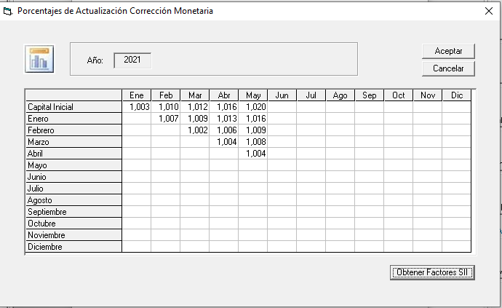

 |  |  |  |  |  |  |  |  |  | Según la fecha de pago hasta diciembre

 | Todo lo anterior aplica a los contribuyentes Art. 14 D3 y D8

 | Para el traspaso al Hyper Renta deben ir estas tres columnas
 | (en el archivo de traspaso BI14D) |  |  | Tipo | Fecha | Monto
 |  |  |  | O
 | O Obligatorio |  |  | V
 | V Voluntario

 |  | FW: 1 semana

Tema 3.2
Volver

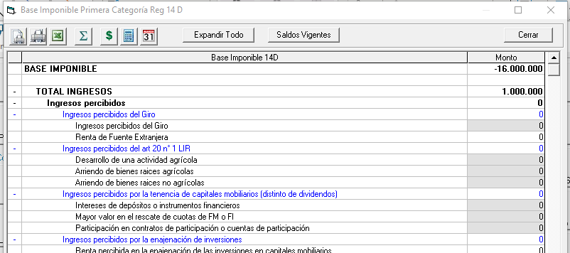
 | Si la empresa quedo con Base Imponible Negativa

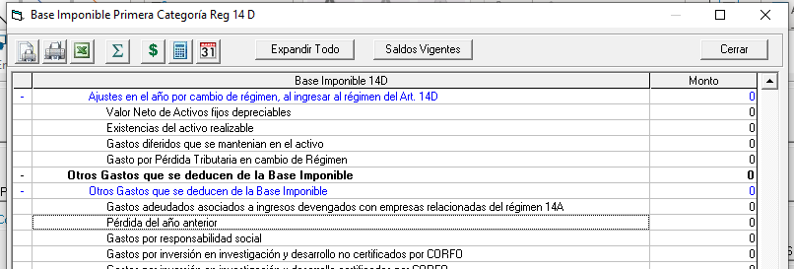
 | Este monto se debe traspasar a
 | "Perdida del Año Anterior"

 | Este item debe permitir editarse
 | y traer la Pérdida del año Anterior

 | Consideraciones
 | 1° Esta Pérdida se debe traspasar al efectuar cierre de año
 | 2° si no se puede hacer el item anterior, habilitar un boton aca para traer la perdida
 | del año anterior

 |  | FW: 1 día

